課題4-4エビデンス
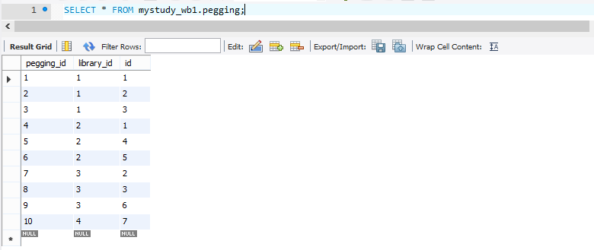
課題4-4エビデンス

①データ挿入
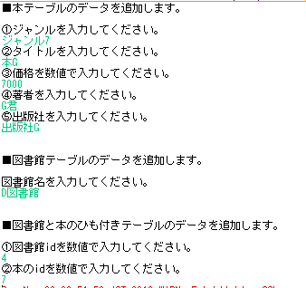

②本テーブルのデータ

 | insert前

 | insert後

③図書館テーブルのデータ

 | insert前

 | insert後

④図書館と本のひも付きテーブルのデータ

 | insert前
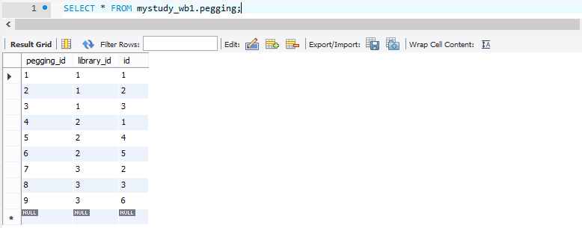

 | insert後

